2018_data
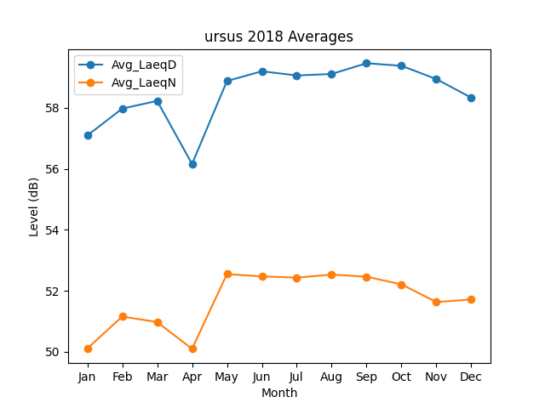
Month | Avg_LaeqD | Avg_LaeqN
1 | 57.090398942 | 50.112402022
2 | 57.970870294 | 51.158140108
3 | 58.22363054 | 50.978168869
4 | 56.156655469 | 50.099605688
5 | 58.874987135 | 52.54872417
6 | 59.194962476 | 52.472916208
7 | 59.056715435 | 52.43117742
8 | 59.106476717 | 52.533228172
9 | 59.457611216 | 52.463595432
10 | 59.373776636 | 52.21026189
11 | 58.938436584 | 51.632697366
12 | 58.328986406 | 51.717423368

